Titulní list
Středočeský tenisový svaz

STŘEDOČESKÝ POHÁR VETERÁNŮ
48. ročník


Masters
LTC Kolín
23. srpna 2026

 | Počet hráčů ve dvouhře: |  | 19
 | Počet dvojic ve čtyřhře: |  | 4

 | Vítězové

 | dvouhra muži
 | 60 - 64 | Vladislav Kusko | 3
 | 65 - 69 A | Jaromír Roudnický | 4
 | 65 - 69 B | Radim Hájek | 4
 | 70 - 74 | Jiří Janošek | 3
 | 75 - 79 | Petr Matoušek | 3
 | 80 a st. | Michal Buňata | 2

 | čtyřhra muži
 | 121 - 139 | Zdeněk Menčík | 4
 |  | Martin Riger

 | Ředitel turnaje: Jiří Heincl
 | Hlavní rozhodčí: Miroslav Hlubuček

dvouhra
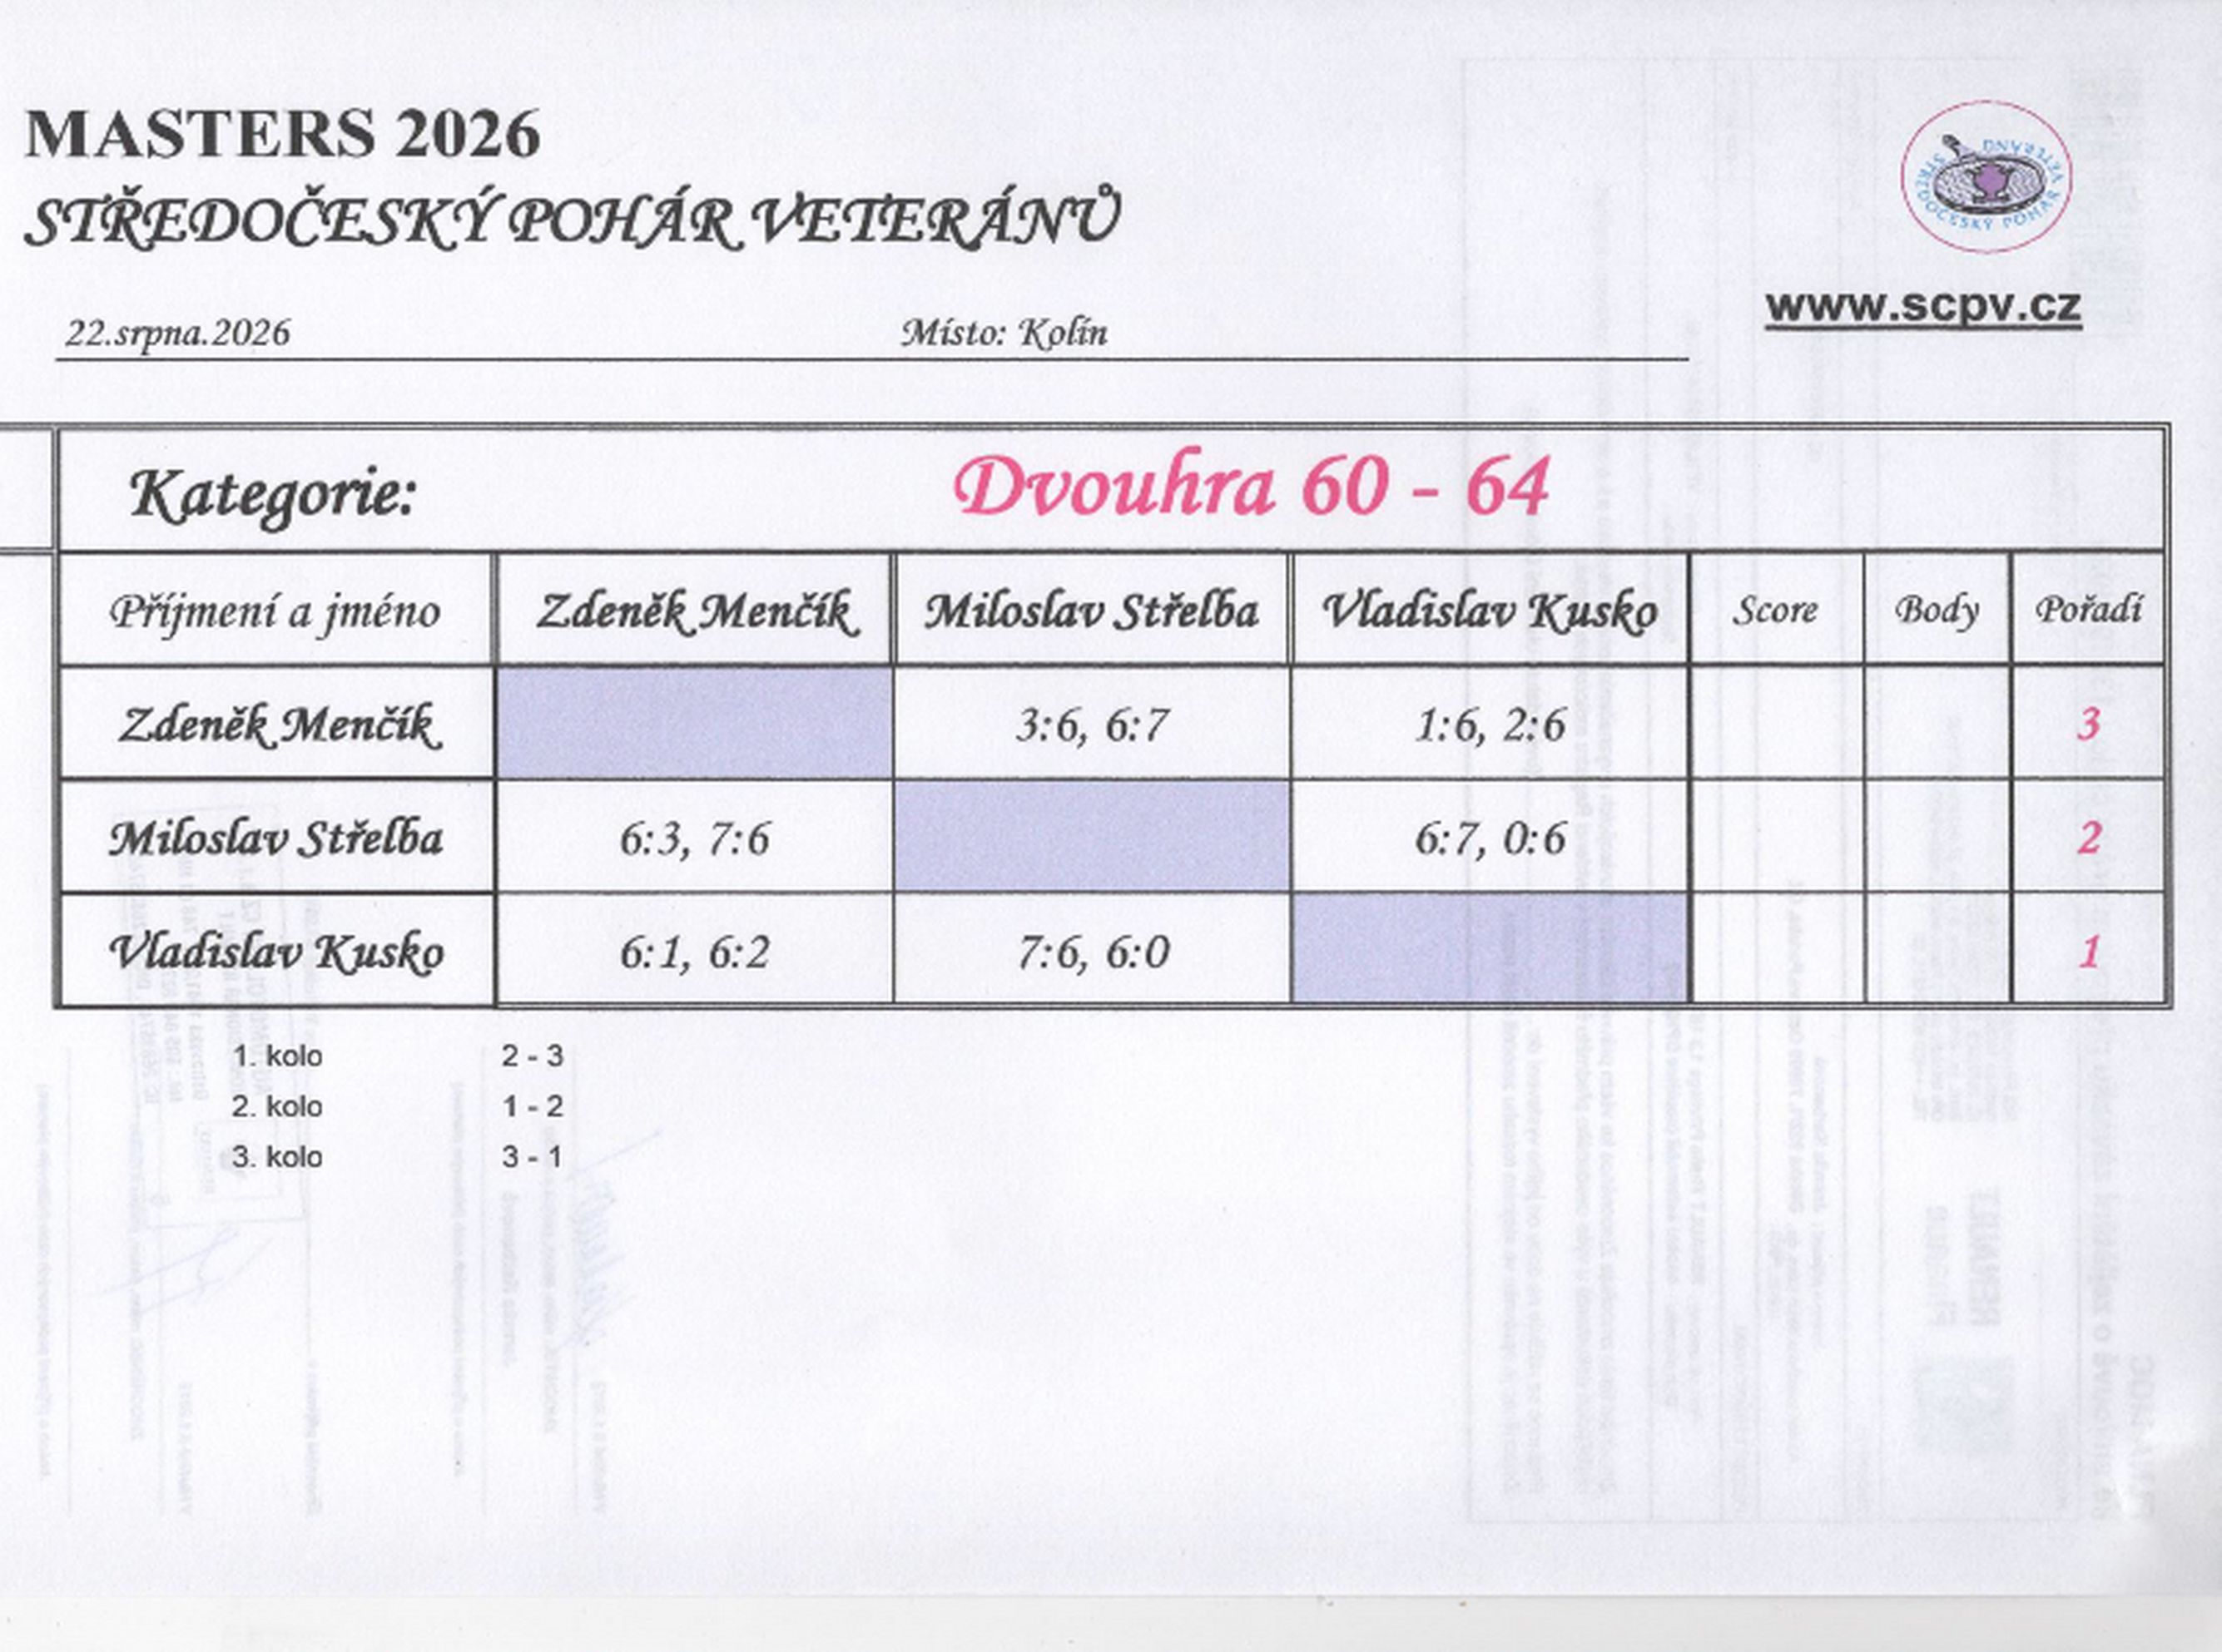

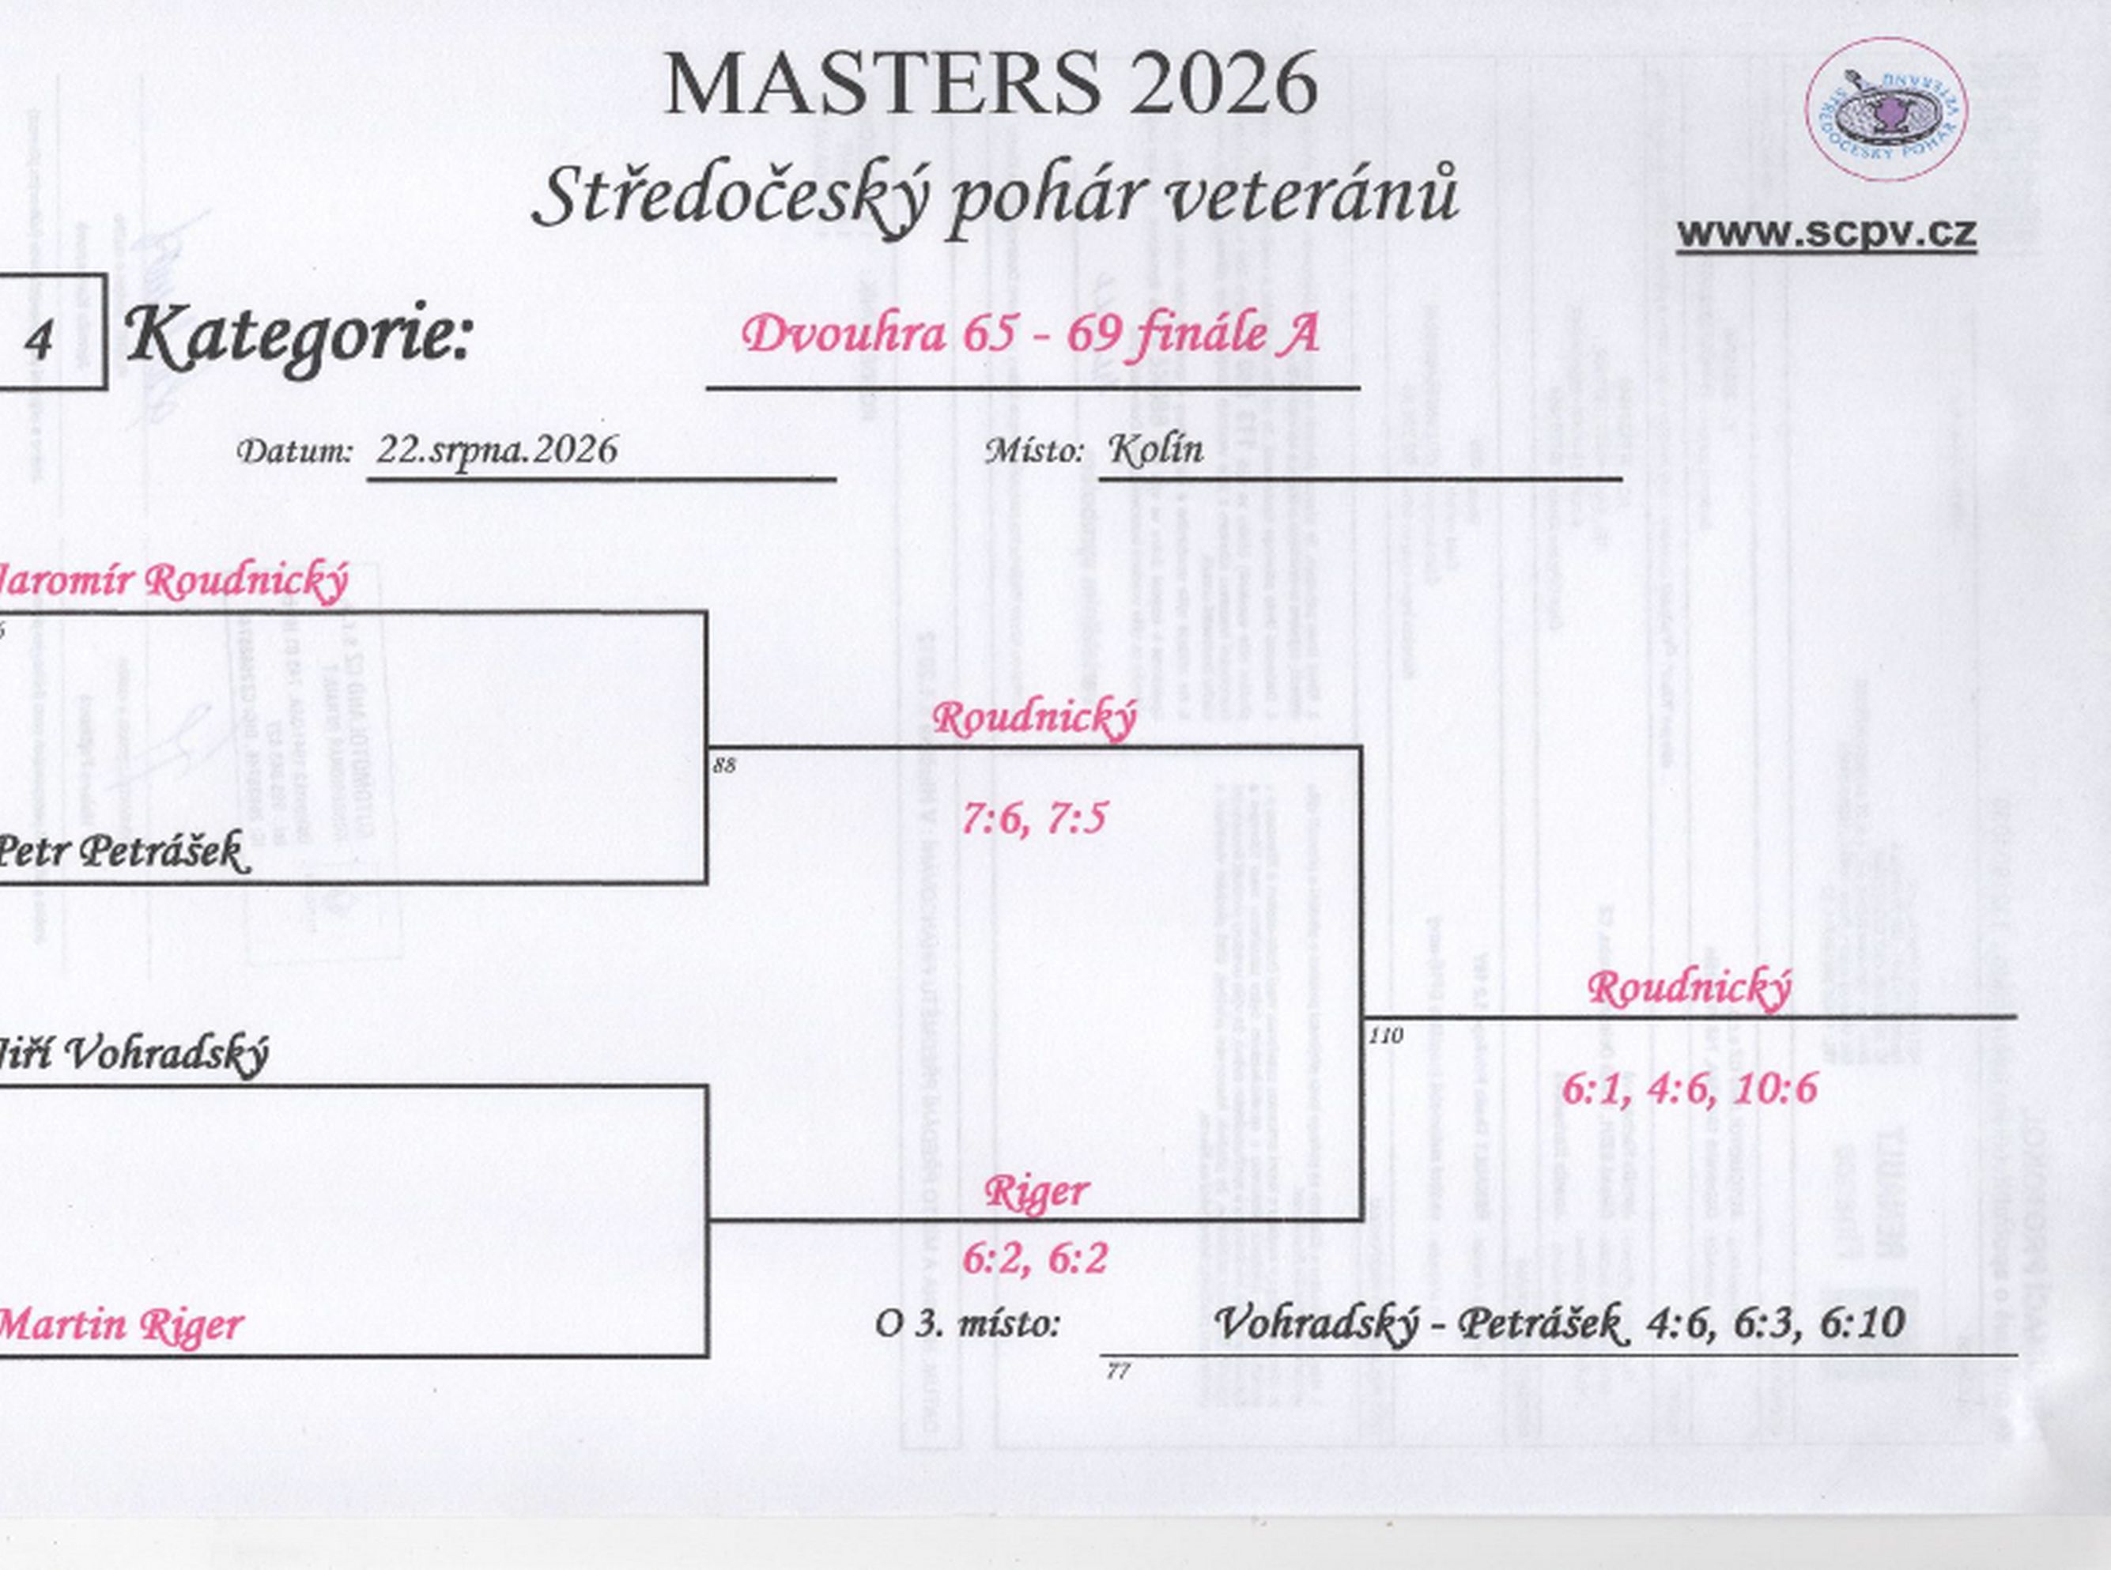

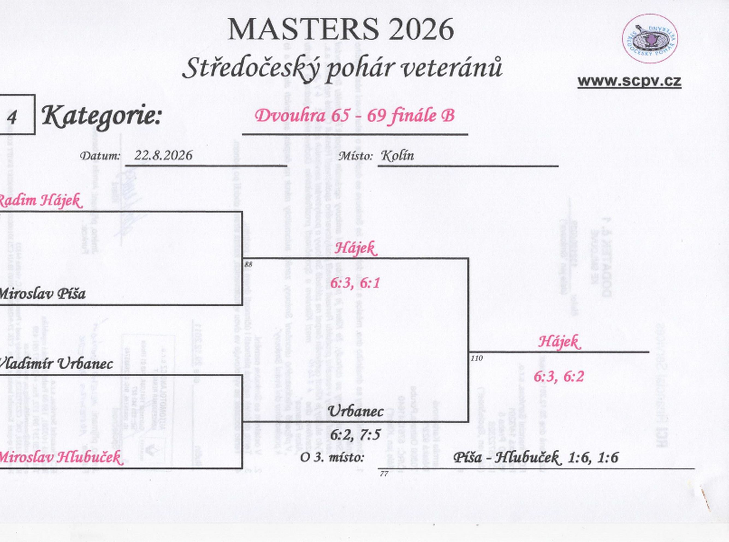

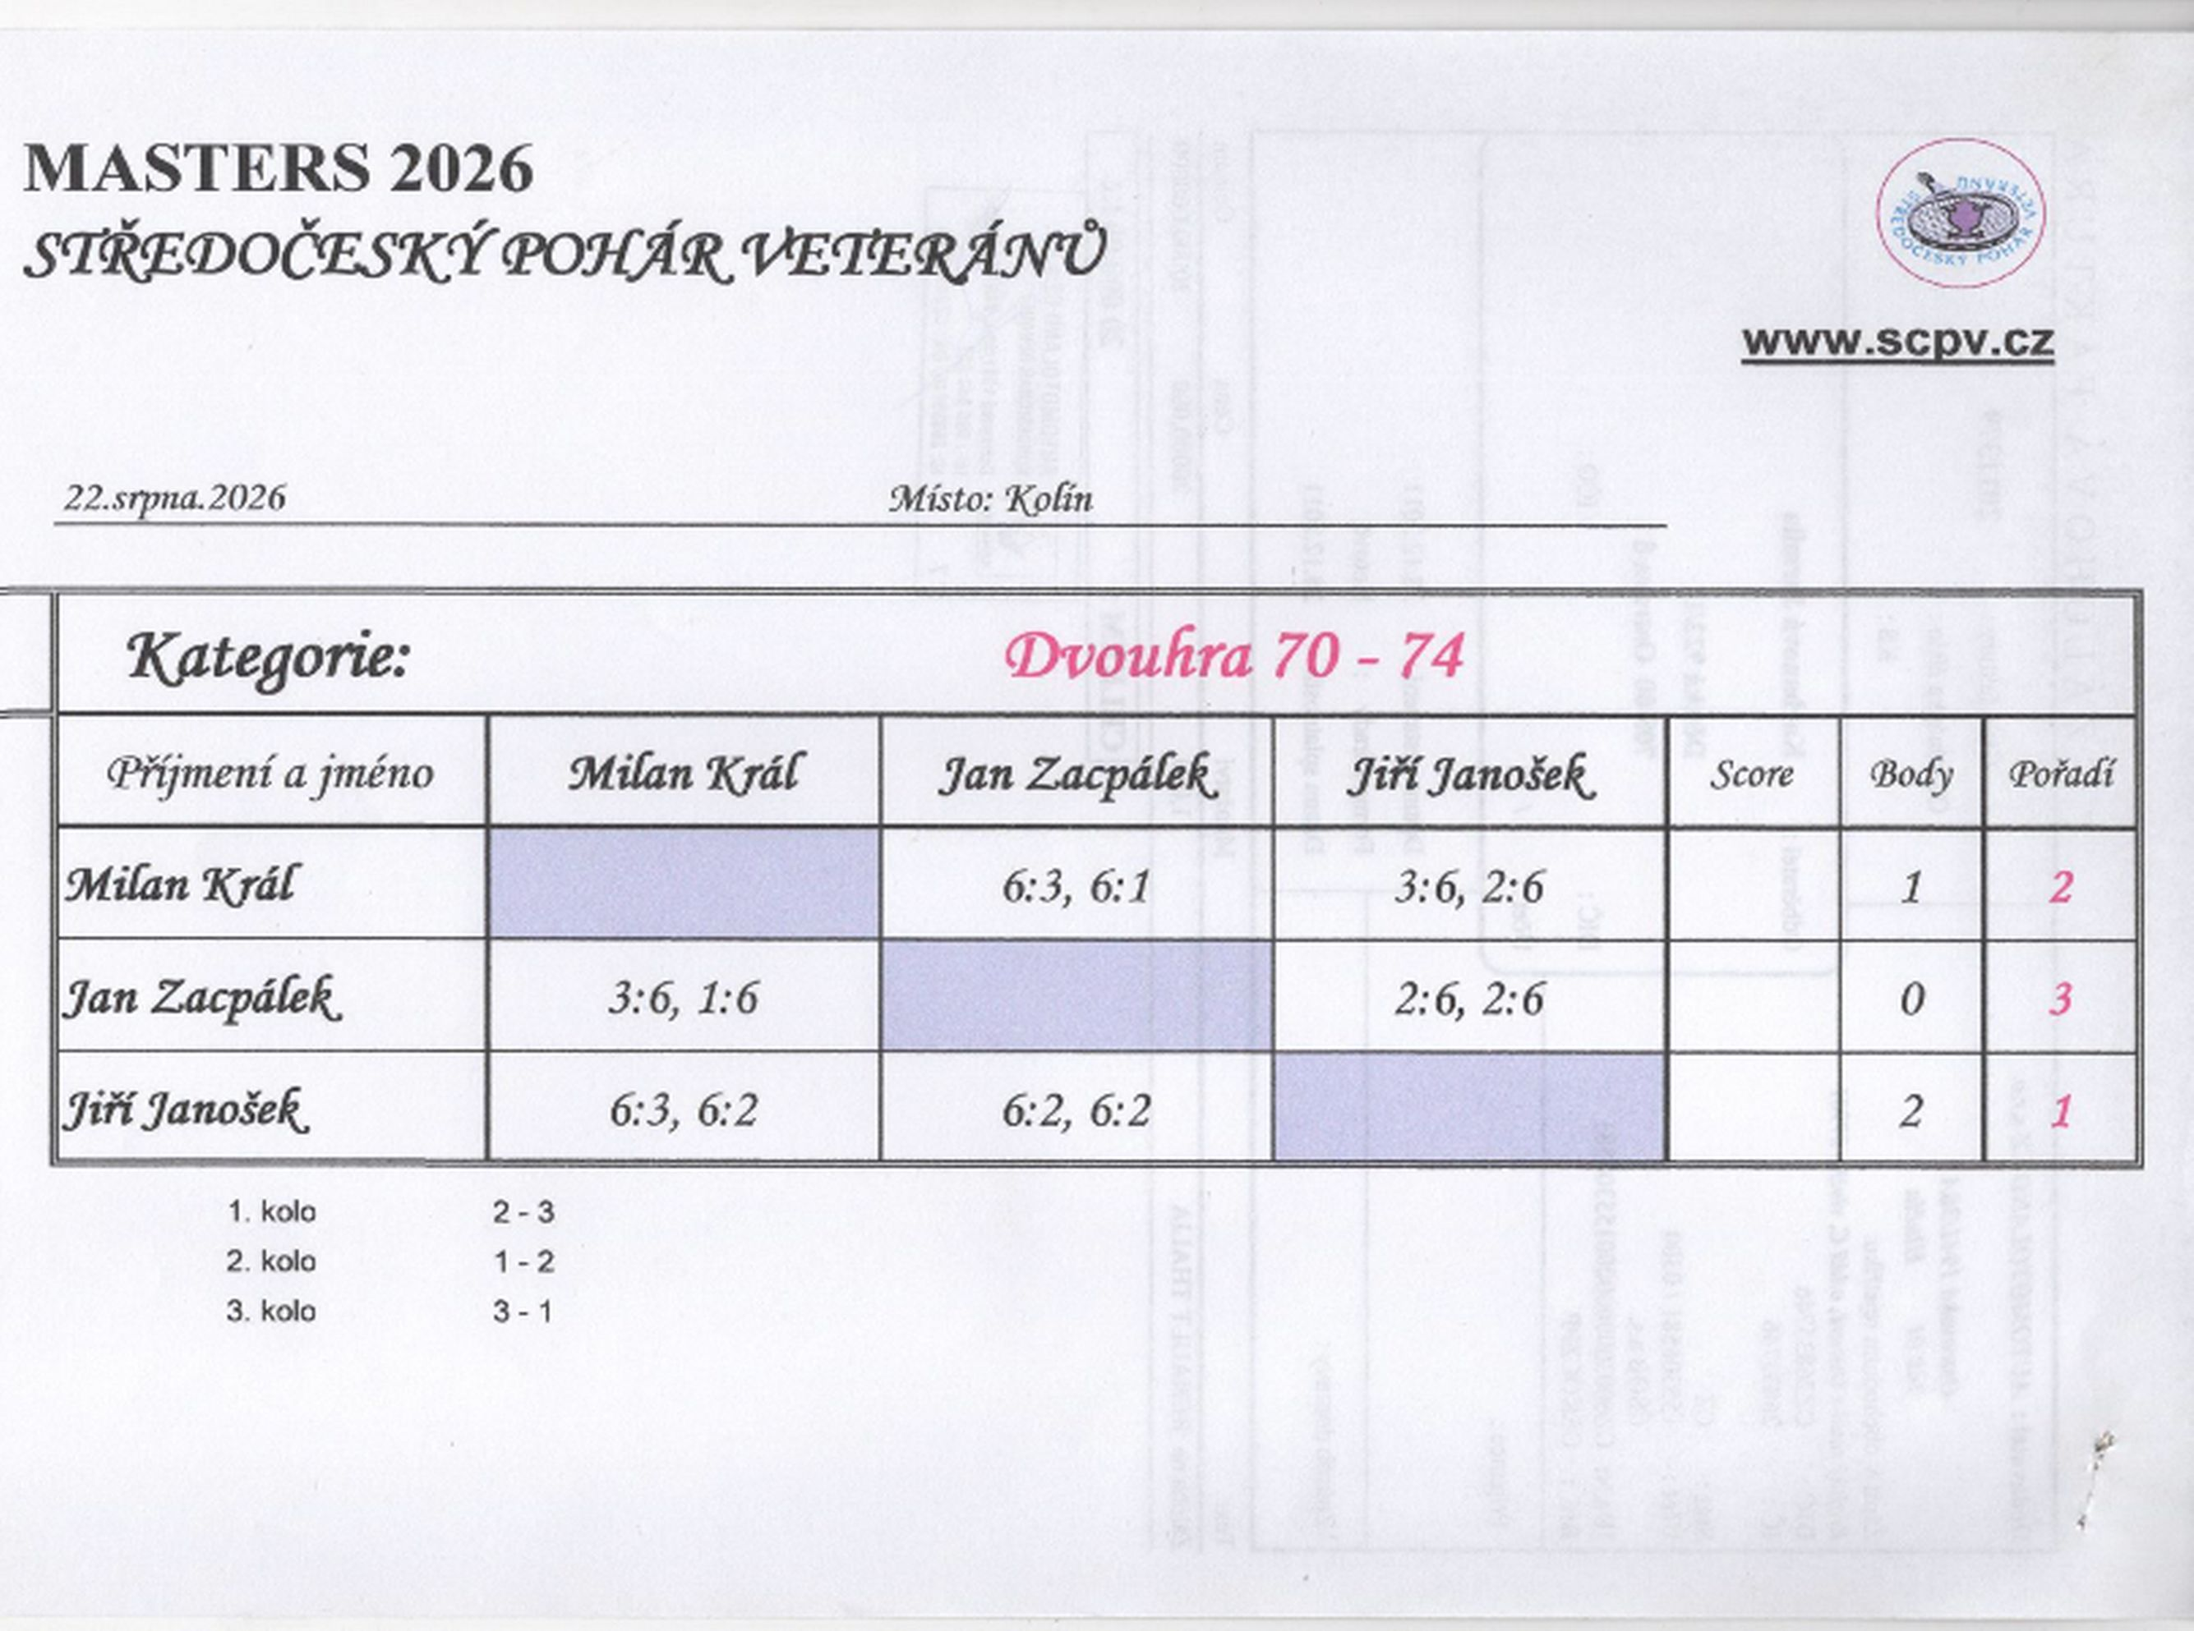

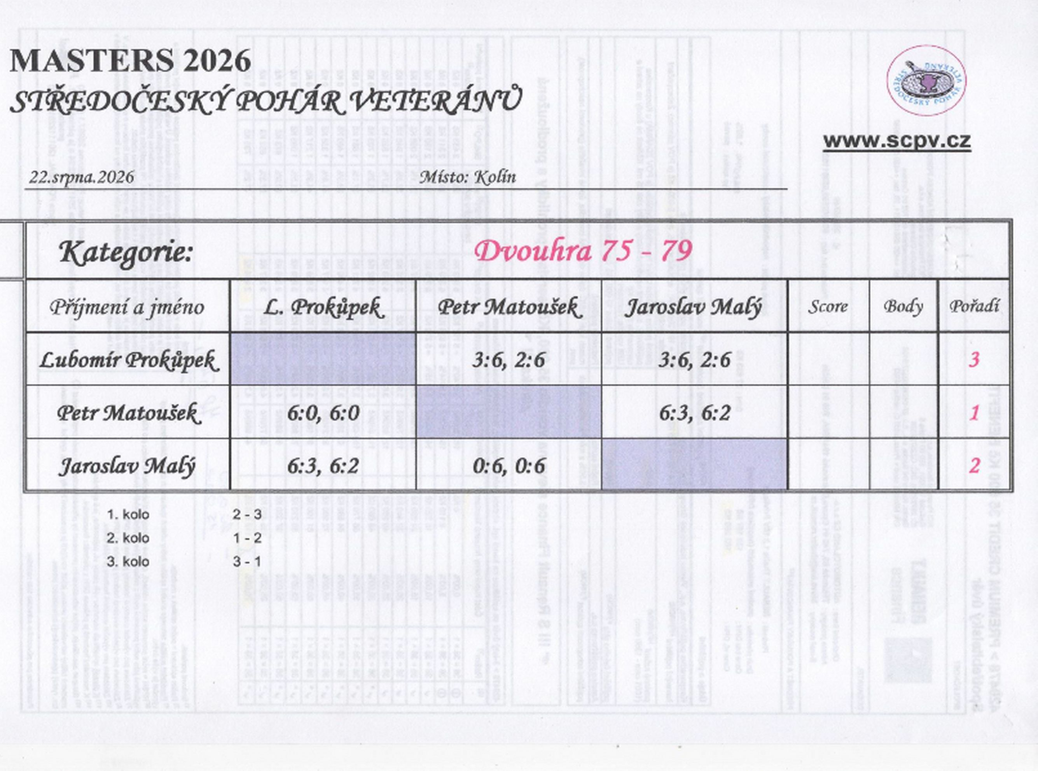

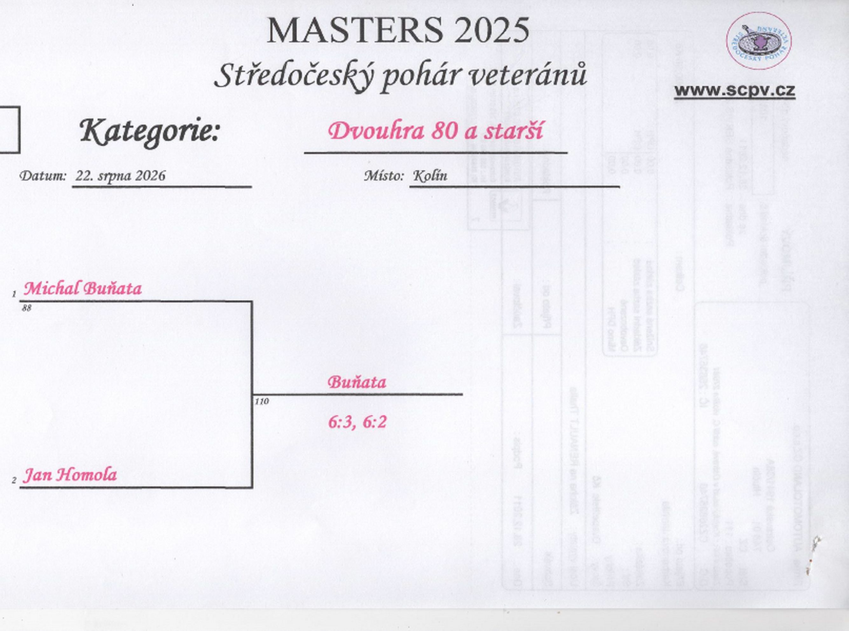

čtyřhra
